Capa
 |  |  |  |  |  |  |  | 110/2021
 |  |  |  |  | PLANO DE FOGO |  |  |  |  | DESMONTE: |  |  | REGULARIZAÇÃO

Cliente: |  |  | MINERAÇÃO VALE VERDE DO BRASIL LTDA. - PROJETO SERROTE
Coordenadas (Mina): |  |  |  | - |  | - | Data: |  | - |  |  | Hora: |  | 12:00:00
Malha mista |  | -
Banco / Área |  | - |  | Plano |  |  |  | REG |  | Material 1 |  |  |  | Não informado |  |  |  |  |  | Média de perfuração | #DIV/0!
Nº de furos |  | - |  | Diâmetro |  |  |  | 4.0 '' |  | Material 2 |  |  |  | - | #REF! |  |  |  | #VALUE! | Altura média da coluna explosiva | #DIV/0!
Altura banco |  | -
Espaçamento |  | - |  |  |  |  |  |  |  | Inclinação Média |  |  |  | -
 |  |  |  | Total de massa desmontada |  |  |  | N/A |  | Profundidade de projeto |  |  |  | -
Ibegel 2" x 16" |  | #VALUE! |  | Total encartuchado realizado |  |  |  | #VALUE! |  | Densidade da rocha |  |  |  | -
Peso Coluna Explosiva |  | 0.450 kg |  |  |  |  |  |  |  | Dens. Méd. Expl. (Encartuchado) |  |  |  | 1.15 g/cm³
BRITACORD NP 05 BR |  | -
BRITACORD NP 10 BR |  | - |  |  |  |  |  |  |  |  |  |  |  |  | Coordenadas (N°/Furo):
BRITACORD NP 40 BR |  | - |  | Tampão |  |  |  | - |  | Volume total desm. (m³) |  |  |  | N/A | - | -
BRITACORD NP 60 BR |  | - |  | BRINEL (NonEl) |  |  |  | - |  | Volume desm. /furo (m³) |  |  |  | N/A
X-Booster (Reforçador) |  | - |  | DVT 5 (Iniciador Eletrônico) |  |  |  | - |  | Volume projetado topografia (m³) |  |  |  | N/A | Realizado | ou | Previsto
INSTRUÇÕES: |  |  |  |  |  |  |  |  | ~Metros tampão |  |  |  |  | -
 |  |  |  |  |  |  |  |  | Tipo |  |  |  |  | Previsto
Verificar as cargas das caixas detonadoras 01 hora antes da contagem regressiva. |  |  |  |  |  |  |  |  | ESQUEMA DE CARREGAMENTO DOS FUROS
 |  |  |  |  |  |  |  |  |  |  |  |  |  |  | PESO DO ENCARTUCHADO |  |  | PREENCHIMENTO DO PLANO
 |  |  |  |  |  |  |  |  |  |  |  |  |  |  | Enaline 1" x 12m | Emulsão encartuchada | 14.4 | Data: | -
Área de evacuação para a detonação é de 300 m para equipamentos e 700m para pessoas. |  |  |  |  |  |  |  |  |  |  |  |  |  |  | Enaline 1 1/4" x 12m | Emulsão encartuchada | 10.86 | Hora: | 12:00:00
Faixa 09 deverá estar liberada para o desmonte 10 minutos antes da iniciação. |  |  |  |  |  |  |  |  |  |  |  |  |  |  | Enaline 1 1/2" x 12m | Emulsão encartuchada | 15.46 | Banco / Área | -
Caso ocorra falha de comunicação entre os explosores comunicar e verificar o que ocorreu. |  |  |  |  |  |  |  |  |  |  |  |  |  |  | Enaline 1" x 15m | Emulsão encartuchada | 8.94 | Espaçamento (m) | -
Caso ocorra fuga de energia no eletrônico comunicar e verificar a falha. |  |  |  |  |  |  |  |  |  |  |  |  |  |  | Enaline 1 1/4" x 15m | Emulsão encartuchada | 13.56 | Peso Coluna Encartuchado | 0.45
 |  |  |  |  |  |  |  |  |  |  |  |  |  |  | Enaline 1 1/2" x 15m | Emulsão encartuchada | 19.3 | Plano | REG
PONTO DE ISOLAMENTO: Respeitar sempre a área de isolamento de segurança para o desmonte. |  |  |  |  |  |  |  |  |  |  |  |  |  |  | Enaline 1" x 17m | Emulsão encartuchada | 9.96 | Diâmetro (pol) | 4
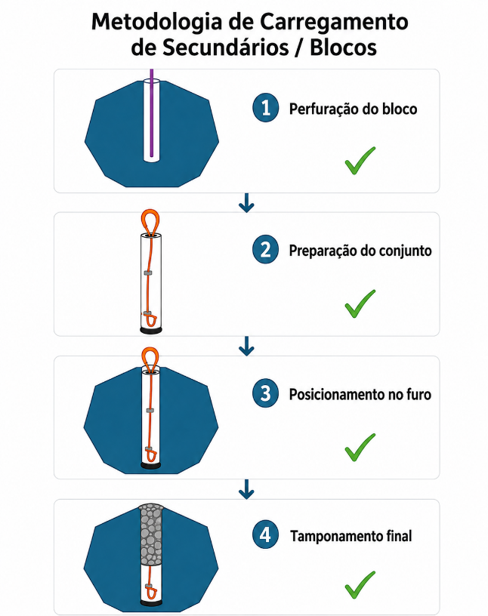
 |  |  |  |  |  |  |  |  |  |  |  |  |  |  | Enaline 1 1/4" x 17m | Emulsão encartuchada | 15.11 | Material 1 | Não informado
VERIFICAR ESQUEMA DE CARREGAMENTO. |  |  |  |  |  |  |  |  |  |  |  |  |  |  | Enaline 1 1/2" x 17m | Emulsão encartuchada | 21.61 | Material 2 | -
 |  |  |  |  |  |  |  |  |  |  |  |  |  |  | Ibegel 1" x 8" | Emulsão encartuchada | 0.118 | Material 3 | -
 |  |  |  |  |  |  |  |  |  |  |  |  |  |  | Ibegel 1" x 24" | Emulsão encartuchada | 0.353 | Inclinação (⁰) | 0
OBSERVAÇÕES DO CARREGAMENTO - BLASTER |  |  |  |  |  |  |  |  |  |  |  |  |  |  | Ibegel 1 1/4" x 8" | Emulsão encartuchada | 0.226 | Dens. Rocha (g/cm³) | -
 |  |  |  |  |  |  |  |  |  |  |  |  |  |  | Ibegel 1 1/4" x 16" | Emulsão encartuchada | 0.368 | Tipo | Previsto
 |  |  |  |  |  |  |  |  |  |  |  |  |  |  | Ibegel 1 1/4" x 24" | Emulsão encartuchada | 0.556 | Ibegel 2" x 16" | -
 |  |  |  |  |  |  |  |  |  |  |  |  |  |  | Ibegel 1 1/2" x 16" | Emulsão encartuchada | 0.532 | BRINEL 18M N.10 250 MS BR | -
 |  |  |  |  |  |  |  |  |  |  |  |  |  |  | Ibegel 1 1/2" x 24" | Emulsão encartuchada | 0.807 | DVT 5 SP STD 15M BR | -
 |  |  |  |  |  |  |  |  |  |  |  |  |  |  | Ibegel 2" x 8" | Emulsão encartuchada | - | X-BOOSTER 450 | -
 |  |  |  |  |  |  |  |  |  |  |  |  |  |  | Ibegel 2" x 16" | Emulsão encartuchada | 0.926 | BRITACORD NP 05 BR | -
 |  |  |  |  |  |  |  |  |  |  |  |  |  |  | Ibegel 2" x 24" | Emulsão encartuchada | 1.389 | BRITACORD NP 10 BR | -
 |  |  |  |  |  |  |  |  |  |  |  |  |  |  | Ibegel 2 1/4" x 24" | Emulsão encartuchada | 1.786 | BRITACORD NP 40 BR | -
 |  |  |  |  |  |  |  |  |  |  |  |  |  |  | Ibegel 2 1/2" x 24" | Emulsão encartuchada | 2.273 | BRITACORD NP 60 BR | -
 |  |  |  |  |  |  |  |  |  |  |  |  |  |  | Ibegel 3" x 8" | Emulsão encartuchada | 1.09 | Relação H/C | *
 |  |  |  |  |  |  |  |  |  |  |  |  |  |  | Ibegel 3" x 16" | Emulsão encartuchada | 2.083 | Malha Mista | -
 |  |  |  |  |  |  |  |  |  |  |  |  |  |  | Ibegel 3" x 24" | Emulsão encartuchada | 3.125 | Carga média furo desejada | 0.926
 |  |  |  |  |  |  |  |  |  |  |  |  |  |  | Ibegel 3 1/2" x 16" | Emulsão encartuchada | 2.778 | N furos | -
 |  |  |  |  |  |  |  |  |  |  |  |  |  |  | Ibegel 3 1/2" x 24" | Emulsão encartuchada | 4.167 | Altura banco | 0
 |  |  |  |  |  |  |  |  |  |  |  |  |  |  | Ibegel 4" x 24" | Emulsão encartuchada | 5.68 | Zona sem tampão | 0
 |  |  |  |  |  |  |  |  |  |  |  |  |  |  | Ibegel 5" x 22" | Emulsão encartuchada | 8.333

EMPRESA RESPONSÁVEL: M. VALE-VERDE |  |  |  | EMPRESA EXECUTORA DO SERVIÇO: ENAEX BRASIL |  |  |  |  | RESPONSABILIDADE PERSONALIZADA
Nome: |  |  |  | Nome: LUAN CARLOS SILVA PEREIRA |  |  |  |  | NOME:
DATA: | Ass. |  |  | DATA: |  | Ass. |  |  | DATA: |  | Ass.
 |  |  |  | -
OBS:

 |  |  |  |  |  |  |  |  | 0

